测试报告
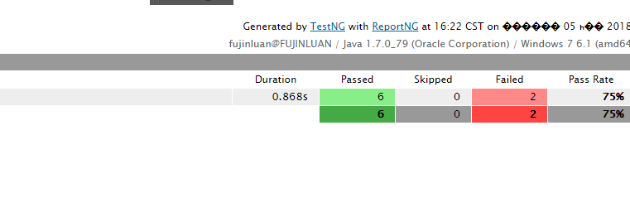
测试报告
测试时间 | 测试人
2018-01-05 | 付小珍

PC端频道 - 频道移除特邀员工（仅管理员操作） （channel/delSpecialStaffsAndResult）接口测试报告结果如下：

